Spline
Día | Altura (cm)
7 | 2.5
21 | 6.8
35 | 12.3
49 | 18.7
63 | 25
77 | 30.2
91 | 35

# | x | B=a | b | c | d | h
0 | 7 | 2.5 | 0.28856227106 | -3.0906399888E-18 | 9.4798908574E-05 | 14
1 | 21 | 6.8 | 0.3443040293 | 0.0039815541601 | -3.6676758616E-05 | 14
2 | 35 | 12.3 | 0.43422161172 | 0.0024411302983 | -5.7421320176E-05 | 14
3 | 49 | 18.7 | 0.46880952381 | 2.9434850863E-05 | -9.8069447559E-05 | 14
4 | 63 | 25 | 0.41196886447 | -0.0040894819466 | 8.5267623533E-05 | 14
5 | 77 | 30.2 | 0.3476007326 | -0.00050824175824 | 1.2100994244E-05 | 14
6 | 91 | 35 |  | 0

S0(x) = a0 +b0 (x- x0) +c0(x-x0)^2 + d0 (x-x0) ^3
S1(x) = a1 +b1 (x- x1) +c1(x-x1)^2 + d1 (x-x1) ^3
S2(x) = a2 +b2 (x- x2) +c2(x-x2)^2 + d2 (x-x2) ^3
S3(x) = a3 +b3 (x- x3) +c3(x-x3)^2 + d3 (x-x3) ^3
S4(x) = a4 +b4 (x- x4) +c4(x-x4)^2 + d4 (x-x4) ^3
S5(x) = a5 +b5 (x- x5) +c5(x-x5)^2 + d5 (x-x5) ^3

Calculamos los ci´s

 | 1 | 0 | 0 | 0 | 0 | 0 | 0
 | 14 | 56 | 14 | 0 | 0 | 0 | 0
 | 0 | 14 | 56 | 14 | 0 | 0 | 0
A= | 0 | 0 | 14 | 56 | 14 | 0 | 0
 | 0 | 0 | 0 | 14 | 56 | 14 | 0
 | 0 | 0 | 0 | 0 | 14 | 56 | 14
 | 0 | 0 | 0 | 0 | 0 | 0 | 1

 | 0
 | 0.25714285714
 | 0.19285714286
b´= | -0.021428571429
 | -0.23571428571
 | -0.085714285714
 | 0

 | 1 | 1.9825411154E-18 | -1.9825411154E-17 | 2.9738116731E-18 | -9.912705577E-19 | -6.1954409856E-19 | -1.7842870039E-17
 | -0.2679 | 0.0191 | -0.0051 | 0.0014 | -0.0004 | 0.0001 | -0.0013
 | 0.0718 | -0.0051 | 0.0205 | -0.0055 | 0.0015 | -0.0004 | 0.0051
inv(A)= | -0.0192 | 0.0014 | -0.0055 | 0.0206 | -0.0055 | 0.0014 | -0.0192
 | 0.0051 | -0.0004 | 0.0015 | -0.0055 | 0.0205 | -0.0051 | 0.0718
 | -0.0013 | 0.0001 | -0.0004 | 0.0014 | -0.0051 | 0.0191 | -0.2679
 | 0 | 0 | 0 | 0 | 0 | 0 | 1

 | -3.09E-18
 | 3.98E-03
 | 2.44E-03
c=inv(A)*b´ | 2.94E-05
 | -4.09E-03
 | -5.08E-04
 | 0

Calculamos los di´s

d0 | 9.48E-05
d1 | -3.67E-05
d2 | -5.74E-05
d3 | -9.81E-05
d4 | 8.53E-05
d5 | 1.21E-05

Calculamos los bi´s

b0 | 0.2886
b1 | 0.3443
b2 | 0.4342
b3 | 0.4688
b4 | 0.4120
b5 | 0.3476

Calculamos para x=69 |  |  |  | x?= | 73

S4(x) = a4 +b4 (x- x4) +c4(x-x4)^2 + d4 (x-x4) ^3

S4(x)= | 28.7960

Encontramos la solucion esperada :D

Formulas para Interpolación por Spline

Formula h

Formula Sj(x)

Formulas c
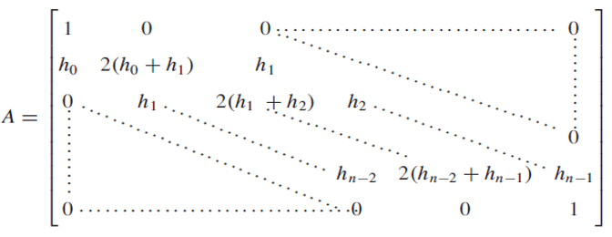

Formula dj

Formula bj

Regresion
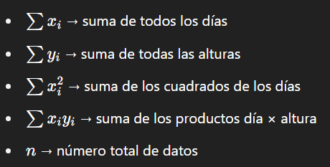
Día | Altura (cm)
7 | 2.5
21 | 6.8
35 | 12.3
49 | 18.7
63 | 25
77 | 30.2
91 | 35

Día (x) | Altura (y) | x^2 | x*y
7 | 2.5 | 49 | 17.5
21 | 6.8 | 441 | 142.8
35 | 12.3 | 1225 | 430.5
49 | 18.7 | 2401 | 916.3
63 | 25 | 3969 | 1575
77 | 30.2 | 5929 | 2325.4
91 | 35 | 8281 | 3185

Cálculos
Pendiente (a): |  | 0.4005
Intersección (b): |  | -0.9821
Altura en día 69: |  | 26.6531

Formulas para la regresion lineal simple

Donde:
y es la altura estimada
x es el número de días
a es la pendiente de la recta
b es la ordenada al origen

Pendiente a

Ordenada al origen b:

Para estimar la altura en un dia especifico (día 73)

Significado de términos:

